Gráfico 1
Gráfico 1 Incidencia de pobreza monetaria según sexo de la población. Total nacional. 2012-2020
 | Hombre | Mujer | Brecha (M-H)
2012 | 39.9 | 41.7 | 1.8
2013 | 37.5 | 39.1 | 1.6
2014 | 35.5 | 37.0 | 1.5
2015 | 35.2 | 37.0 | 1.8
2016 | 35.2 | 37.1 | 1.9
2017 | 34.4 | 36.0 | 1.6
2018 | 33.9 | 35.5 | 1.6
2019 | 34.9 | 36.5 | 1.6
2020 | 41.7 | 43.4 | 1.7

Gráfico 2
Gráfico 2 Incidencia de pobreza monetaria en mujeres con respecto a la brecha de incidencia de pobreza monetaria según sexo de la población. Departamentos. 2020
 | Incidencia | Brecha | y | y2 | incidencia++ | brecha++
Cundinamarca | 26.9 | -0.3 | 0.0 | -1 | 43.4 | 1.8
Caldas | 31.9 | 0.1 | 3.4 | -0.8 | 43.4 | 1.8
Antioquia | 34.7 | 0.6 | 6.7 | -0.6 | 43.4 | 1.8
Valle del Cauca | 35.8 | 0.9 | 10.1 | -0.4 | 43.4 | 1.8
Risaralda | 37.7 | 1.1 | 13.4 | -0.2 | 43.4 | 1.8
Quindío | 39.2 | 1.2 | 16.8 | 0.0 | 43.4 | 1.8
Santander | 39.6 | 1.4 | 20.2 | 0.2 | 43.4 | 1.8
Bogotá D.C. | 40.6 | 1.5 | 23.5 | 0.5 | 43.4 | 1.8
Atlántico | 40.8 | 1.6 | 26.9 | 0.7 | 43.4 | 1.8
Meta | 40.9 | 1.6 | 30.2 | 0.9 | 43.4 | 1.8
Boyacá | 41.2 | 1.7 | 33.6 | 1.1 | 43.4 | 1.8
Total Nacional | 43.4 | 1.8 | 37.0 | 1.3 | 43.4 | 1.8
Caquetá | 45.7 | 1.9 | 40.3 | 1.5 | 43.4 | 1.8
Tolima | 46.7 | 1.9 | 43.7 | 1.7 | 43.4 | 1.8
Nariño | 51.4 | 2.0 | 47.0 | 1.9 | 43.4 | 1.8
Sucre | 52.8 | 2.2 | 50.4 | 2.1 | 43.4 | 1.8
Bolívar | 54.1 | 2.5 | 53.8 | 2.3 | 43.4 | 1.8
Cauca | 55.9 | 2.6 | 57.1 | 2.5 | 43.4 | 1.8
Huila | 56.0 | 2.7 | 60.5 | 2.7 | 43.4 | 1.8
Norte de Santander | 57.6 | 2.8 | 63.8 | 2.9 | 43.4 | 1.8
Cesar | 59.1 | 2.8 | 67.2 | 3.2 | 43.4 | 1.8
Córdoba | 59.4 | 2.9 | 70.6 | 3.4 | 43.4 | 1.8
Magdalena | 60.5 | 2.9 | 73.9 | 3.6 | 43.4 | 1.8
Chocó | 65.7 | 3.6 | 77.3 | 3.8 | 43.4 | 1.8
La Guajira | 67.2 | 3.8 | 80.6 | 4.0 | 43.4 | 1.8

Gráfico 3
Gráfico 3 Índice de feminidad de la pobreza monetaria. 2012 – 2020
Año | Indice
2012 | 113
2013 | 114
2014 | 115
2015 | 116
2016 | 117
2017 | 118
2018 | 116
2019 | 116
2020 | 114

Gráfico 4
Gráfico 4 Índice de feminidad de la pobreza en Colombia. Departamentos. 2019-2020
 | 2019 | 2020 | Linea | y | 2019** | 2020** | x
Caldas | 123 | 129 | 100 | 100 | 116 | 114 | 100
Risaralda | 124 | 127 | 100 | 101.3 | 116 | 114 | 101
Valle del Cauca | 128 | 124 | 100 | 102.5 | 116 | 114 | 103
Caquetá | 120 | 123 | 100 | 103.8 | 116 | 114 | 104
Boyacá | 120 | 120 | 100 | 105.1 | 116 | 114 | 105
Chocó | 114 | 117 | 100 | 106.3 | 116 | 114 | 107
Quindio | 127 | 117 | 100 | 107.6 | 116 | 114 | 108
Antioquia | 127 | 116 | 100 | 108.9 | 116 | 114 | 109
Meta | 120 | 116 | 100 | 110.2 | 116 | 114 | 110
Cundinamarca | 118 | 115 | 100 | 111.4 | 116 | 114 | 112
Total Nacional | 116 | 114 | 100 | 112.7 | 116 | 114 | 113
Nariño | 115 | 113 | 100 | 114.0 | 116 | 114 | 114
Santander | 116 | 113 | 100 | 115.2 | 116 | 114 | 116
Bogotá, D.C. | 119 | 112 | 100 | 116.5 | 116 | 114 | 117
Tolima | 117 | 112 | 100 | 117.8 | 116 | 114 | 118
Bolívar | 109 | 111 | 100 | 119.0 | 116 | 114 | 120
Cauca | 111 | 111 | 100 | 120.3 | 116 | 114 | 121
Magdalena | 113 | 111 | 100 | 121.6 | 116 | 114 | 122
Norte de Santander | 110 | 111 | 100 | 122.8 | 116 | 114 | 124
Sucre | 111 | 111 | 100 | 124.1 | 116 | 114 | 125
Cesar | 114 | 110 | 100 | 125.4 | 116 | 114 | 126
La Guajira | 107 | 110 | 100 | 126.7 | 116 | 114 | 127
Atlántico | 113 | 109 | 100 | 127.9 | 116 | 114 | 129
Huila | 106 | 106 | 100 | 129.2 | 116 | 114 | 130
Córdoba | 103 | 104 | 100 | 130.5 | 116 | 114 | 131

Nota: personas entre 20 y 59 años.

Gráfico 5
Gráfico 5 Incidencia (%) de la pobreza monetaria según sexo de la persona jefa de hogar y brecha de género (puntos porcentuales).
 | 2012 | 2013 | 2014 | 2015 | 2016 | 2017 | 2018 | 2019 | 2020
Hombre | 39.7 | 36.8 | 35 | 34.6 | 34.6 | 33.7 | 33.4 | 34.4 | 40.1
Mujer | 43.4 | 41.5 | 38.8 | 39.2 | 39.2 | 38.1 | 37.2 | 38.2 | 46.7
Brecha (M-H) | 3.7 | 4.7 | 3.8 | 4.6 | 4.6 | 4.4 | 3.8 | 3.8 | 6.6

 | 2012 | 2013 | 2014 | 2015 | 2016 | 2017 | 2018 | 2019 | 2020
Hombre | 39.7 | 36.8 | 35 | 34.6 | 34.6 | 33.7 | 33.4 | 34.4 | 40.1
Mujer | 43.4 | 41.5 | 38.8 | 39.2 | 39.2 | 38.1 | 37.2 | 38.2 | 46.7

Gráfico 6
Gráfico 6 Incidencia de la pobreza monetaria en hogares con jefatura femenina con respecto a la brecha de incidencia de pobreza monetaria según jefatura del hogar.
 | Incidencia | Brecha | y | y2 | incidencia++ | brecha++
Antioquia | 37.8 | 6.0 | 0 | 0 | 46.7 | 6.6
Atlántico | 44.2 | 6.1 | 2.9 | 0.8 | 46.7 | 6.6
Bogotá, D.C. | 41.9 | 3.0 | 5.8 | 1.7 | 46.7 | 6.6
Bolívar | 56.1 | 5.3 | 8.8 | 2.5 | 46.7 | 6.6
Boyacá | 44.0 | 6.3 | 11.7 | 3.3 | 46.7 | 6.6
Caldas | 35.9 | 8.3 | 14.6 | 4.2 | 46.7 | 6.6
Caquetá | 55.5 | 17.2 | 17.5 | 5.0 | 46.7 | 6.6
Cauca | 60.9 | 8.5 | 20.4 | 5.8 | 46.7 | 6.6
Cesar | 62.9 | 7.2 | 23.4 | 6.7 | 46.7 | 6.6
Chocó | 69.1 | 8.0 | 26.3 | 7.5 | 46.7 | 6.6
Córdoba | 62.7 | 5.3 | 29.2 | 8.3 | 46.7 | 6.6
Cundinamarca | 28.4 | 2.0 | 32.1 | 9.2 | 46.7 | 6.6
Huila | 59.3 | 5.5 | 35.0 | 10.0 | 46.7 | 6.6
La Guajira | 69.0 | 5.3 | 38.0 | 10.8 | 46.7 | 6.6
Magdalena | 64.9 | 7.8 | 40.9 | 11.6 | 46.7 | 6.6
Meta | 43.1 | 5.1 | 43.8 | 12.5 | 46.7 | 6.6
Nariño | 55.1 | 7.4 | 46.7 | 13.3 | 46.7 | 6.6
Norte De Santander | 60.5 | 6.5 | 49.6 | 14.1 | 46.7 | 6.6
Quindio | 41.9 | 6.3 | 52.6 | 15.0 | 46.7 | 6.6
Risaralda | 40.4 | 7.9 | 55.5 | 15.8 | 46.7 | 6.6
Santander | 43.4 | 6.9 | 58.4 | 16.6 | 46.7 | 6.6
Sucre | 56.8 | 8.7 | 61.3 | 17.5 | 46.7 | 6.6
Tolima | 49.1 | 5.4 | 64.2 | 18.3 | 46.7 | 6.6
Total Nacional | 46.7 | 6.6 | 67.2 | 19.1 | 46.7 | 6.6
Valle Del Cauca | 41.3 | 11.5 | 70.1 | 20.0 | 46.7 | 6.6

Gráfico 7
Año | Sexo | Incidencia de pobreza extrema | Gráfico 7 Incidencia de la pobreza monetaria extrema según sexo de la persona. Total Nacional. 2012-2020
2012 | Hombre | 11.4 |  | Hombre | Mujer | Brecha (M-H)
2012 | Mujer | 12.0 | 2012 | 11.4 | 12.0 | 0.6
2013 | Hombre | 9.7 | 2013 | 9.7 | 10.3 | 0.6
2013 | Mujer | 10.3 | 2014 | 9.1 | 9.6 | 0.6
2014 | Hombre | 9.1 | 2015 | 8.8 | 9.5 | 0.7
2014 | Mujer | 9.6 | 2016 | 9.5 | 10.2 | 0.7
2015 | Hombre | 8.8 | 2017 | 8.1 | 8.7 | 0.6
2015 | Mujer | 9.5 | 2018 | 7.9 | 8.5 | 0.6
2016 | Hombre | 9.5 | 2019 | 9.3 | 9.9 | 0.7
2016 | Mujer | 10.2 | 2020 | 14.6 | 15.6 | 0.9
2017 | Hombre | 8.1
2017 | Mujer | 8.7
2018 | Hombre | 7.9
2018 | Mujer | 8.5
2019 | Hombre | 9.3
2019 | Mujer | 9.9
2020 | Hombre | 14.6
2020 | Mujer | 15.6

Gráfico 8
Gráfico 8. Brechas de género en la incidencia de pobreza monetaria y pobreza monetaria extrema. Departamentos. 2020
 | Brecha Monetaria | Brecha Extrema | x | y | Monetaria | Extrema
Antioquia | 1.5 | 1.1 | -1 | -1 | 1.7 | 1.4 | -0.4
Atlántico | 1.2 | 0.3 | -0.8 | -0.8 | 1.7 | 1.4 | -0.9
Bogotá D.C. | 1.1 | 1.0 | -0.6 | -0.6 | 1.7 | 1.4 | -0.1
Bolívar | 2.8 | 1.0 | -0.4 | -0.4 | 1.7 | 1.4 | -1.8
Boyacá | 2.8 | 1.7 | -0.2 | -0.2 | 1.7 | 1.4 | -1.1
Caldas | 2.5 | 0.8 | 0.0 | 0.0 | 1.7 | 1.4 | -1.7
Caquetá | 3.6 | 1.4 | 0.2 | 0.2 | 1.7 | 1.4 | -2.2
Cauca | 0.6 | 0.7 | 0.5 | 0.5 | 1.7 | 1.4 | 0.1
Cesar | 1.6 | 1.7 | 0.7 | 0.7 | 1.7 | 1.4 | 0.1
Chocó | 2.2 | 0.0 | 0.9 | 0.9 | 1.7 | 1.4 | -2.2
Córdoba | 0.1 | 0.0 | 1.1 | 1.1 | 1.7 | 1.4 | -0.1
Cundinamarca | -0.3 | -0.9 | 1.3 | 1.3 | 1.7 | 1.4 | -0.6
Huila | 0.9 | 0.4 | 1.5 | 1.5 | 1.7 | 1.4 | -0.5
La Guajira | 1.8 | 1.3 | 1.7 | 1.7 | 1.7 | 1.4 | -0.5
Magdalena | 1.4 | 1.2 | 1.9 | 1.9 | 1.7 | 1.4 | -0.2
Meta | 1.9 | 0.5 | 2.1 | 2.1 | 1.7 | 1.4 | -1.4
Nariño | 2.9 | 1.8 | 2.3 | 2.3 | 1.7 | 1.4 | -1.1
Norte de Santander | 2.6 | 1.9 | 2.5 | 2.5 | 1.7 | 1.4 | -0.7
Quindío | 1.9 | 0.7 | 2.7 | 2.7 | 1.7 | 1.4 | -1.2
Risaralda | 3.8 | 1.6 | 3.0 | 3.0 | 1.7 | 1.4 | -2.2
Santander | 1.6 | 0.9 | 3.2 | 3.2 | 1.7 | 1.4 | -0.7
Sucre | 2.9 | 1.6 | 3.4 | 3.4 | 1.7 | 1.4 | -1.3
Tolima | 2.0 | 0.8 | 3.6 | 3.6 | 1.7 | 1.4 | -1.2
Valle del Cauca | 2.7 | 1.0 | 3.8 | 3.8 | 1.7 | 1.4 | -1.7
Total Nacional | 1.7 | 1.4 | 4.0 | 4.0 | 1.7 | 1.4 | -0.3

Gráfico 9
Sexo | Año | Indigente | Total | Incidencia | Gráfico 9 Incidencia de la pobreza monetaria extrema según sexo de la persona jefa del hogar. Total Nacional. 2012-2020
Hombre | 2012 | 3,439,751 | 31,334,885 | 11 |  | Hombre | Mujer | Brecha (M-H)
Mujer | 2012 | 1,867,798 | 13,918,822 | 13.4 | 2012 | 11.0 | 13.4 | 2.4
Hombre | 2013 | 2,863,377 | 31,323,345 | 9.1 | 2013 | 9.1 | 11.9 | 2.8
Mujer | 2013 | 1,722,600 | 14,450,938 | 11.9 | 2014 | 8.5 | 11.1 | 2.6
Hombre | 2014 | 2,649,349 | 31,026,152 | 8.5 | 2015 | 8.2 | 11.0 | 2.8
Mujer | 2014 | 1,687,690 | 15,269,899 | 11.1 | 2016 | 9.1 | 11.5 | 2.4
Hombre | 2015 | 2,558,371 | 31,166,099 | 8.2 | 2017 | 7.6 | 9.8 | 2.2
Mujer | 2015 | 1,715,497 | 15,652,592 | 11 | 2018 | 7.4 | 9.7 | 2.3
Hombre | 2016 | 2,848,572 | 31,405,803 | 9.1 | 2019 | 8.8 | 11.1 | 2.3
Mujer | 2016 | 1,836,145 | 15,937,688 | 11.5 | 2020 | 13.5 | 17.8 | 4.3
Hombre | 2017 | 2,417,044 | 31,612,811 | 7.6
Mujer | 2017 | 1,594,503 | 16,255,010 | 9.8
Hombre | 2018 | 2,333,986 | 31,672,589 | 7.4
Mujer | 2018 | 1,625,941 | 16,717,959 | 9.7
Hombre | 2019 | 2,774,279 | 31,652,250 | 8.8
Mujer | 2019 | 1,914,603 | 17,258,686 | 11.1

 |  |  |  |  |  | Hombre | Mujer
 |  |  |  |  | 2012 | 3,439,751 | 1,867,798
 |  |  |  |  | 2013 | 2,863,377 | 1,722,600
 |  |  |  |  | 2014 | 2,649,349 | 1,687,690
 |  |  |  |  | 2015 | 2,558,371 | 1,715,497
 |  |  |  |  | 2016 | 2,848,572 | 1,836,145
 |  |  |  |  | 2017 | 2,417,044 | 1,594,503
 |  |  |  |  | 2018 | 2,333,986 | 1,625,941
 |  |  |  |  | 2019 | 2,774,279 | 1,914,603

Gráfico 10
Gráfico 10 Porcentaje de la población de 15 años y más que no estudia, sin ingresos propios y por quintiles de ingreso, según sexo. Total nacional. 2020
quintil | Hombre | Mujer
Sin ingreso | 16.7 | 39.1
Quintil 1 | 11.9 | 16.6
Quintil 2 | 17.0 | 11.9
Quintil 3 | 18.5 | 10.4
Quintil 4 | 18.5 | 10.5
Quintil 5 | 17.4 | 11.5

Gráfico 11
Clase | Ingresos propios | Hombre | Mujer | Total hombres | Total mujeres | % Hombre | % Mujer
Cabecera | Sin ingreso | 2,283,978 | 5,042,489 | 12,414,449 | 14,014,137 | 18.4 | 36.0
Cabecera | Quintil 1 | 1,484,603 | 2,370,238 | 12,414,449 | 14,014,137 | 12.0 | 16.9
Cabecera | Quintil 2 | 2,026,434 | 1,760,481 | 12,414,449 | 14,014,137 | 16.3 | 12.6
Cabecera | Quintil 3 | 2,211,420 | 1,608,241 | 12,414,449 | 14,014,137 | 17.8 | 11.5
Cabecera | Quintil 4 | 2,238,901 | 1,581,417 | 12,414,449 | 14,014,137 | 18.0 | 11.3
Cabecera | Quintil 5 | 2,169,113 | 1,651,271 | 12,414,449 | 14,014,137 | 17.5 | 11.8
CPRD | Sin ingreso | 427,523 | 1,766,402 | 3,798,917 | 3,411,602 | 11.3 | 51.8
CPRD | Quintil 1 | 429,145 | 590,451 | 3,798,917 | 3,411,602 | 11.3 | 17.3
CPRD | Quintil 2 | 591,561 | 395,870 | 3,798,917 | 3,411,602 | 15.6 | 11.6
CPRD | Quintil 3 | 774,022 | 273,204 | 3,798,917 | 3,411,602 | 20.4 | 8.0
CPRD | Quintil 4 | 825,830 | 193,693 | 3,798,917 | 3,411,602 | 21.7 | 5.7
CPRD | Quintil 5 | 750,836 | 191,981 | 3,798,917 | 3,411,602 | 19.8 | 5.6

Nota: la población corresponde a las personas de 15 años y más que no están estudiando.
Nota: el % se calcula sobre el total de la población de cada dominio, por sexo.

Gráfico 11 Porcentaje de la población de más de 15 años que no estudia y no tiene ingresos propios, según sexo. Cabeceras municipales y centros poblados y rural disperso. 2020
 | Hombres | Mujeres | (M-H)=
Cabecera (M-H)=17,6 p.p. | 18.4 | 36.0 | 17.6
Centros Poblados y rural disperso (M-H)=40,5 p.p. | 11.3 | 51.8 | 40.5

Gráfico 12
Personas con y sin ingresos propios, según sexo y nivel educativo
Nacional
2020

Nivel | Ingresos propios | Hombre | Mujer | Total hombres | Total mujeres | % Hombre | % Mujer
Ninguno | Sin ingresos | 459,480 | 1,223,413 | 2,812,942 | 2,772,838 | 16.3 | 44.1
Ninguno | Con ingresos | 2,353,461 | 1,549,425 | 2,812,942 | 2,772,838 | 83.7 | 55.9
Básica primaria | Sin ingresos | 613,462 | 1,713,288 | 3,904,378 | 3,849,421 | 15.7 | 44.5
Básica primaria | Con ingresos | 3,290,916 | 2,136,133 | 3,904,378 | 3,849,421 | 84.3 | 55.5
Básica secundaria | Sin ingresos | 159,529 | 433,079 | 869,058 | 927,179 | 18.4 | 46.7
Básica secundaria | Con ingresos | 709,529 | 494,099 | 869,058 | 927,179 | 81.6 | 53.3
Media | Sin ingresos | 1,001,369 | 2,387,764 | 5,423,319 | 5,771,248 | 18.5 | 41.4
Media | Con ingresos | 4,421,950 | 3,383,483 | 5,423,319 | 5,771,248 | 81.5 | 58.6
Técnica y tecnológica | Sin ingresos | 195,907 | 552,660 | 1,334,017 | 1,859,940 | 14.7 | 29.7
Técnica y tecnológica | Con ingresos | 1,138,110 | 1,307,280 | 1,334,017 | 1,859,940 | 85.3 | 70.3
Superior | Sin ingresos | 181,620 | 349,643 | 1,194,405 | 1,484,914 | 15.2 | 23.5
Superior | Con ingresos | 1,012,785 | 1,135,272 | 1,194,405 | 1,484,914 | 84.8 | 76.5
Postgrado | Sin ingresos | 36,471 | 49,263 | 479,365 | 539,166 | 7.6 | 9.1
Postgrado | Con ingresos | 442,895 | 489,903 | 479,365 | 539,166 | 92.4 | 90.9
No sabe, no informa | Sin ingresos | 12,062 | 19,627 | 54,358 | 63,036 | 22.2 | 31.1
No sabe, no informa | Con ingresos | 42,296 | 43,409 | 54,358 | 63,036 | 77.8 | 68.9
No hay respuesta | Sin ingresos | 51,601 | 80,153 | 141,524 | 157,997 | 36.5 | 50.7
No hay respuesta | Con ingresos | 89,923 | 77,844 | 141,524 | 157,997 | 63.5 | 49.3

Nota: la población corresponde a las personas de 15 años y más que no están estudiando.
Nota: para marzo-julio se presentan vacíos de información porque no pudo ser recuperada. Estas personas quedan clasificadas en la opción ¨No hay respuesta¨
Nota: el % se calcula sobre la población de cada nivel educativo, por sexo.

Gráfico 12 Porcentaje de la población de más de 15 años que no estudia y no tiene ingresos propios, según sexo y nivel educativo. Total nacional. 2020
Nivel | Hombres | Mujeres | Brecha (M-H) en p.p.
Ninguno | 16.3 | 44.1 | 27.8
Básica primaria | 15.7 | 44.5 | 28.8
Básica secundaria | 18.4 | 46.7 | 28.3
Media | 18.5 | 41.4 | 22.9
Técnica y tecnológica | 14.7 | 29.7 | 15.0
Superior | 15.2 | 23.5 | 8.3
Postgrado | 7.6 | 9.1 | 1.5
No sabe, no informa | 22.2 | 31.1 | 8.9
No hay respuesta | 36.5 | 50.7 | 14.2

Gráfico 13
PULSO SOCIAL
Durante el último mes ¿Ha tenido usted dificultades económicas para adquirir los elementos necesarios para atender su periodo menstrual?
Totales y porcentajes por sexo, edad, nivel educativo y tamaño del hogar de los jefes de hogar y si el hogar se consideró en pobreza monetaria en 2020 |  |  |  |  |  |  |  | Gráfico 13 Durante el último mes ¿Ha tenido usted dificultades económicas para adquirir los elementos necesarios para atender su periodo menstrual? Mujeres jefas de hogar y cónyuges. 23 ciudades y áreas metropolitanas. Mayo-agosto 2021
Total 23 ciudades y sus áreas metropolitanas

Mayo-Agosto 2021
Sexo
 | Sí |  | No |  | No tuvo su periodo menstrual en el último mes |  | Total
 | Total personas | % | Total personas | % | Total personas | %
Total 23 ciudades y sus áreas metropolitanas | 696,357 | 14.0% | 3,440,084 | 69.4% | 822,014 | 16.6% | 4,958,455
Mujeres | 696,357 | 14.0% | 3,440,084 | 69.4% | 822,014 | 16.6% | 4,958,455
Fuente: DANE - EPS

Pobreza monetaria | Sí |  | No |  | No tuvo su periodo menstrual en el último mes |  | Total
 | Total personas | % | Total personas | % | Total personas | %
No pobre | 203,114 | 8.7% | 1,705,044 | 73.0% | 427,066 | 18.3% | 2,335,225
Pobre | 493,243 | 18.8% | 1,735,040 | 66.1% | 394,948 | 15.1% | 2,623,230
Fuente: DANE - EPS
 | Sí | No | No tuvo su periodo menstrual en el último mes
Total 23 ciudades y sus áreas metropolitanas | 14.0% | 69.4% | 16.6%
No pobre | 8.7% | 73.0% | 18.3%
Pobre | 18.8% | 66.1% | 15.1%

Gráfico 14
PULSO SOCIAL
El mes pasado, ¿Tuvo dificultades para acceder a un baño cercano, privado y limpio para cambiar sus implementos de higiene para atender su periodo menstrual?
Totales y porcentajes por sexo, edad, nivel educativo, tamaño del hogar de los jefes de hogar y sus cónyuges y si el hogar se consideró en pobreza monetaria en 2020
Total 23 ciudades y sus áreas metropolitanas

Mayo-Agosto 2021
Sexo
 | Sí |  | No |  | Total
 | Total personas | % | Total personas | %
Total 23 ciudades y sus áreas metropolitanas | 254,043 | 6.1% | 3,880,494 | 93.9% | 4,134,537
Mujeres | 254,043 | 6.1% | 3,880,494 | 93.9% | 4,134,537
Fuente: DANE - EPS

Pobreza monetaria | Sí |  | No |  | Total
 | Total personas | % | Total personas | %
No pobre | 107,673 | 5.6% | 1,800,043 | 94.4% | 1,907,717
Pobre | 146,370 | 6.6% | 2,080,450 | 93.4% | 2,226,820

 | Sí | No |  | Gráfico 14 El mes pasado, ¿Tuvo dificultades para acceder a un baño cercano, privado y limpio para cambiar sus implementos de higiene para atender su periodo menstrual? Mujeres jefas de hogar y cónyuges. 23 ciudades y áreas metropolitanas. Mayo-agosto 2021
Total 23 ciudades y sus áreas metropolitanas | 6.1% | 93.9%
No pobre | 5.6% | 94.4%
Pobre | 6.6% | 93.4%

Gráfico 15
PULSO SOCIAL
El mes pasado ¿Tuvo que suspender o interrumpir sus actividades usuales laborales, de estudio o tareas del hogar a causa de su periodo menstrual?
Totales y porcentajes por sexo, edad, nivel educativo, tamaño del hogar de los jefes de hogar y sus cónyuges y si el hogar se consideró en pobreza monetaria en 2020
Total 23 ciudades y sus áreas metropolitanas

Mayo-Agosto 2021
Sexo
 | Sí |  | No |  | Total
 | Total personas | % | Total personas | %
Total 23 ciudades y sus áreas metropolitanas | 323,561 | 7.8% | 3,811,894 | 92.2% | 4,135,455
Mujeres | 323,561 | 7.8% | 3,811,894 | 92.2% | 4,135,455
Fuente: DANE - EPS

Pobreza monetaria | Sí |  | No |  | Total
 | Total personas | % | Total personas | %
No pobre | 125,373 | 6.6% | 1,782,786 | 93.4% | 1,908,159
Pobre | 198,188 | 8.9% | 2,029,108 | 91.1% | 2,227,297

 | Sí | No |  |  | Gráfico 15 El mes pasado ¿Tuvo que suspender o interrumpir sus actividades usuales laborales, de estudio o tareas del hogar a causa de su periodo menstrual? Mujeres jefas de hogar y cónyuges. 23 ciudades y áreas metropolitanas. Mayo-agosto 2021
Total 23 ciudades y sus áreas metropolitanas | 7.8% | 92.2%
No pobre | 6.6% | 93.4%
Pobre | 8.9% | 91.1%
 | 2.3%

Gráfico 16
PULSO SOCIAL
bs11. ¿Usted qué tan seguro/a se siente caminando solo/a en su barrio de día?
Totales y porcentajes por sexo, edad, nivel educativo y tamaño del hogar de los jefes de hogar y sus cónyuges y si el hogar se consideró en pobreza monetaria en 2020
Total 23 ciudades y sus áreas metropolitanas

Enero- Agosto 2021
Hombres
Pobreza monetaria | Muy seguro/a |  | Seguro/a |  | Inseguro/a |  | Muy inseguro/a |  | Nunca sale solo/a de día |  | Total
 | Total personas | % | Total personas | % | Total personas | % | Total personas | % | Total personas | %
No pobre | 92,349 | 3.2% | 1,523,384 | 52.9% | 1,022,379 | 35.5% | 179,034 | 6.2% | 60,975 | 2.1% | 2,878,122
Pobre | 40,064 | 2.3% | 855,859 | 50.1% | 662,210 | 38.7% | 117,761 | 6.9% | 33,450 | 2.0% | 1,709,343
Fuente: DANE - EPS

Mujeres
Pobreza monetaria | Muy seguro/a |  | Seguro/a |  | Inseguro/a |  | Muy inseguro/a |  | Nunca sale solo/a de día |  | Total
 | Total personas | % | Total personas | % | Total personas | % | Total personas | % | Total personas | %
No pobre | 81,803 | 1.8% | 2,234,124 | 49.6% | 1,649,871 | 36.6% | 288,383 | 6.4% | 250,847 | 5.6% | 4,505,027
Pobre | 57,419 | 1.8% | 1,361,134 | 43.8% | 1,329,363 | 42.8% | 263,446 | 8.5% | 93,608 | 3.0% | 3,104,969
Fuente: DANE - EPS

Personas que No tienen ingresos
Personas que No tienen ingresos | Muy seguro/a |  | Seguro/a |  | Inseguro/a |  | Muy inseguro/a |  | Nunca sale solo/a de noche |  | Total
 | Total personas | % | Total personas | % | Total personas | % | Total personas | % | Total personas | %
Hombre | 13,158 | 2.7% | 219,837 | 44.5% | 200,668 | 40.6% | 40,393 | 8.2% | 20,264 | 4.1% | 494,319
Mujer | 28,536 | 2.1% | 581,467 | 42.2% | 570,849 | 41.4% | 95,939 | 7.0% | 102,280 | 7.4% | 1,379,071
Total | 41,694 | 2.2% | 801,304 | 42.8% | 771,517 | 41.2% | 136,332 | 7.3% | 122,544 | 6.5% | 1,873,390
Fuente: DANE - EPS |  |  |  |  |  |  |  | Gráfico 16 ¿Usted qué tan seguro/a se siente caminando solo/a en su barrio de día? Personas jefas de hogar y cónyuges. 23 ciudades y áreas metropolitanas. Enero-agosto 2021

Mujeres
Hombres
Mujeres
 | Muy seguro/a | Seguro/a | Inseguro/a | Muy inseguro/a | Nunca sale solo/a de día
No pobre | 1.8% | 49.6% | 36.6% | 6.4% | 5.6%
Pobre | 1.8% | 43.8% | 42.8% | 8.5% | 3.0%

Hombres
 | Muy seguro/a | Seguro/a | Inseguro/a | Muy inseguro/a | Nunca sale solo/a de día
No pobre | 3.2% | 52.9% | 35.5% | 6.2% | 2.1%
Pobre | 2.3% | 50.1% | 38.7% | 6.9% | 2.0%

Personas sin ingresos, según sexo
 | Muy seguro/a | Seguro/a | Inseguro/a | Muy inseguro/a | Nunca sale solo/a de día
Hombre | 2.7% | 44.5% | 40.6% | 8.2% | 4.1%
Mujer | 2.1% | 42.2% | 41.4% | 7.0% | 7.4%

Personas sin ingresos, según sexo
Personas en hogares con pobreza monetaria, según sexo
Personas en hogares con pobreza monetaria, según sexo |  |  |  |  |  | Porcentaje (%)
 | Muy seguro/a | Seguro/a | Inseguro/a | Muy inseguro/a | Nunca sale solo/a de día
Hombres | 2.3% | 50.1% | 38.7% | 6.9% | 2.0%
Mujeres | 1.8% | 43.8% | 42.8% | 8.5% | 3.0%

 |  |  |  |  |  |  |  |  |  |  |  | ¿Usted qué tan seguro/a se siente caminando solo/a en su barrio de día?

Gráfico 17
PULSO SOCIAL
bs10. ¿Usted qué tan seguro/a se siente caminando solo/a en su barrio de noche?
Totales y porcentajes por sexo, edad, nivel educativo y tamaño del hogar de los jefes de hogar y sus cónyuges y si el hogar se consideró en pobreza monetaria en 2020
Total 23 ciudades y sus áreas metropolitanas
Enero- Agosto 2021
Hombres
Pobreza monetaria | Muy seguro/a |  | Seguro/a |  | Inseguro/a |  | Muy inseguro/a |  | Nunca sale solo/a de noche |  | Total
 | Total personas | % | Total personas | % | Total personas | % | Total personas | % | Total personas | %
No pobre | 34,024 | 1.2% | 824,464 | 28.6% | 988,428 | 34.3% | 415,652 | 14.4% | 615,554 | 21.4% | 2,878,122
Pobre | 17,712 | 1.0% | 444,702 | 26.0% | 624,777 | 36.6% | 292,237 | 17.1% | 329,915 | 19.3% | 1,709,343
Fuente: DANE - EPS

Mujeres
Pobreza monetaria | Muy seguro/a |  | Seguro/a |  | Inseguro/a |  | Muy inseguro/a |  | Nunca sale solo/a de noche |  | Total
 | Total personas | % | Total personas | % | Total personas | % | Total personas | % | Total personas | %
No pobre | 34,310 | 0.8% | 974,929 | 21.6% | 1,337,024 | 29.7% | 586,365 | 13.0% | 1,572,401 | 34.9% | 4,505,027
Pobre | 25,733 | 0.8% | 599,133 | 19.3% | 1,025,448 | 33.0% | 571,995 | 18.4% | 882,660 | 28.4% | 3,104,969
Fuente: DANE - EPS

Según respuesta a ¿Actualmente tiene posibilidades de ahorrar alguna parte de sus ingresos?
 | Muy seguro/a |  | Seguro/a |  | Inseguro/a |  | Muy inseguro/a |  | Nunca sale solo/a de noche |  | Total
 | Total personas | % | Total personas | % | Total personas | % | Total personas | % | Total personas | %
Si | 24,345 | 2.3% | 333,518 | 31.1% | 339,291 | 31.6% | 92,190 | 8.6% | 282,865 | 26.4% | 1,072,209
No | 73,648 | 0.8% | 2,203,044 | 23.8% | 3,038,994 | 32.8% | 1,436,277 | 15.5% | 2,507,277 | 27.1% | 9,259,241
No tiene ingresos | 18,168 | 1.0% | 343,325 | 18.3% | 550,975 | 29.4% | 284,089 | 15.2% | 676,834 | 36.1% | 1,873,390
Total | 116,161 | 1.0% | 2,880,204 | 23.6% | 3,929,451 | 32.2% | 1,812,702 | 14.9% | 3,467,218 | 28.4% | 12,205,736
...
 |  |  | Seguro/a |  | Inseguro/a |  | Muy inseguro/a |  | Nunca sale solo/a de noche |  | Total
 |  | % | Total personas | % | Total personas | % | Total personas | % | Total personas | %
 |  | 1.2% | 108,097 | 21.9% | 144,846 | 29.3% | 80,434 | 16.3% | 155,054 | 31.4% | 494,319
 |  | 0.9% | 235,228 | 17.1% | 406,129 | 29.4% | 203,656 | 14.8% | 521,780 | 37.8% | 1,379,071
 |  | 1.0% | 343,325 | 18.3% | 550,975 | 29.4% | 284,089 | 15.2% | 676,834 | 36.1% | 1,873,390

 |  |  |  |  |  |  |  |  | Gráfico 17 ¿Usted qué tan seguro/a se siente caminando solo/a en su barrio de noche? Personas jefas de hogar y cónyuges. 23 ciudades y áreas metropolitanas. Enero-agosto 2021

Mujeres
 | No pobre | Pobre
Muy seguro/a | 0.8% | 0.8%
Seguro/a | 21.6% | 19.3%
Inseguro/a | 29.7% | 33.0%
Muy inseguro/a | 13.0% | 18.4%
Nunca sale solo/a de noche | 34.9% | 28.4%
Hombres
 | No pobre | Pobre
Muy seguro/a | 1.2% | 1.0%
Seguro/a | 28.6% | 26.0%
Inseguro/a | 34.3% | 36.6%
Muy inseguro/a | 14.4% | 17.1%
Nunca sale solo/a de noche | 21.4% | 19.3%
...
 |  | Seguro/a | Inseguro/a | Muy inseguro/a | Nunca sale solo/a de noche
 |  | 21.6% | 29.7% | 13.0% | 34.9%
 |  | 19.3% | 33.0% | 18.4% | 28.4%
...
 |  | Seguro/a | Inseguro/a | Muy inseguro/a | Nunca sale solo/a de noche
 |  | 28.6% | 34.3% | 14.4% | 21.4%
 |  | 26.0% | 36.6% | 17.1% | 19.3%
...
 |  | Seguro/a | Inseguro/a | Muy inseguro/a | Nunca sale solo/a de noche
 |  | 21.9% | 29.3% | 16.3% | 31.4%
 |  | 17.1% | 29.4% | 14.8% | 37.8%

Personas sin ingresos, según sexo
 | Hombre | Mujer
Muy seguro/a | 1.2% | 0.9%
Seguro/a | 21.9% | 17.1%
Inseguro/a | 29.3% | 29.4%
Muy inseguro/a | 16.3% | 14.8%
Nunca sale solo/a de noche | 31.4% | 37.8%
Personas en hogares con pobreza monetaria, según sexo
 | Hombres | Mujeres
Muy seguro/a | 1.0% | 0.8%
Seguro/a | 26.0% | 19.3%
Inseguro/a | 36.6% | 33.0%
Muy inseguro/a | 17.1% | 18.4%
Nunca sale solo/a de noche | 19.3% | 28.4%
 |  |  |  |  |  |  | Porcentaje (%)
 |  | Seguro/a | Inseguro/a | Muy inseguro/a | Nunca sale solo/a de noche
 |  | 26.0% | 36.6% | 17.1% | 19.3%
 |  | 19.3% | 33.0% | 18.4% | 28.4%

 |  |  |  |  |  |  |  |  |  |  |  | ¿Usted qué tan seguro/a se siente caminando solo/a en su barrio de noche?

Gráfico 18
...
Personas con Pobreza Monetaria |  |  |  | Personas Sin Pobreza
Irritabilidad | 8.0% | 9.8% | 1.8% | Irritabilidad | 7.2% | 10.3% | 3.1% | Soledad | 9.4%
Dificultades para dormir | 12.7% | 16.8% | 4.1% | Dolores de cabeza o estomacales | 9.3% | 15.3% | 6.0% | Tristeza | 19.5% | 17.6% | 1.8% | Tristeza | 12.5%
Dolores de cabeza o estomacales | 11.4% | 18.0% | 6.6% | Dificultades para dormir | 12.4% | 16.6% | 4.2% | Dolores de cabeza o estomacales | 18.0% | 15.3% | 2.7% | Dolores de cabeza o estomacales | 11.4%
Tristeza | 12.5% | 19.5% | 6.9% | Tristeza | 12.0% | 17.6% | 5.7% | Dificultades para dormir | 16.8% | 16.6% | 0.2% | Dificultades para dormir | 12.7%
Cansancio | 16.9% | 20.8% | 3.9% | Cansancio | 15.5% | 19.8% | 4.3% | Los latidos de su corazón a pesar de no haber realizado ningún esfuerzo fisico | 1.5% | 1.7% | -0.2% | Los latidos de su corazón a pesar de no haber realizado ningún esfuerzo fisico | 0.9%
Ninguna de las anteriores | 46.9% | 40.3% | -6.6% | Preocupación o nerviosismo | 33.9% | 40.7% | 6.8% | Le fue imposible sentir sentimientos positivos | 1.7% | 1.8% | -0.1% | Le fue imposible sentir sentimientos positivos | 1.0%
Preocupación o nerviosismo | 39.7% | 44.0% | 4.2% | Ninguna de las anteriores | 53.0% | 43.4% | -9.6% | Ninguna de las anteriores | 40.3% | 43.4% | -3.1% | Ninguna de las anteriores | 46.9%

 | Gráfico 18 Durante los últimos 7 días usted ha sentido… Personas jefas de hogar y cónyuges. 23 ciudades y áreas metropolitanas. Enero-agosto 2021

Personas en hogares con pobreza monetaria
 | Hombres | Mujeres
Los latidos de su corazón a pesar de no haber realizado ningún esfuerzo fisico | 0.9% | 1.5%
Le fue imposible sentir sentimientos positivos | 1.0% | 1.7%
Soledad | 5.7% | 9.4%
Irritabilidad | 8.0% | 9.8%
Dificultades para dormir | 12.7% | 16.8%
Dolores de cabeza o estomacales | 11.4% | 18.0%
Tristeza | 12.5% | 19.5%
Cansancio | 16.9% | 20.8%
Ninguna de las anteriores | 46.9% | 40.3%
Preocupación o nerviosismo | 39.7% | 44.0%
Personas en hogares sin pobreza monetaria
 | Hombres | Mujeres
Los latidos de su corazón a pesar de no haber realizado ningún esfuerzo fisico | 0.8% | 1.7%
Le fue imposible sentir sentimientos positivos | 0.9% | 1.8%
Soledad | 6.4% | 9.7%
Irritabilidad | 7.2% | 10.3%
Dolores de cabeza o estomacales | 9.3% | 15.3%
Dificultades para dormir | 12.4% | 16.6%
Tristeza | 12.0% | 17.6%
Cansancio | 15.5% | 19.8%
Preocupación o nerviosismo | 33.9% | 40.7%
Ninguna de las anteriores | 53.0% | 43.4%

Durante los últimos 7 días usted ha sentido…

 |  |  |  |  |  |  | Porcentaje (%)

Ilustración 1
Ilustración 1. Variables y ponderaciones del Índice de Pobreza Multidimensional (IPM)
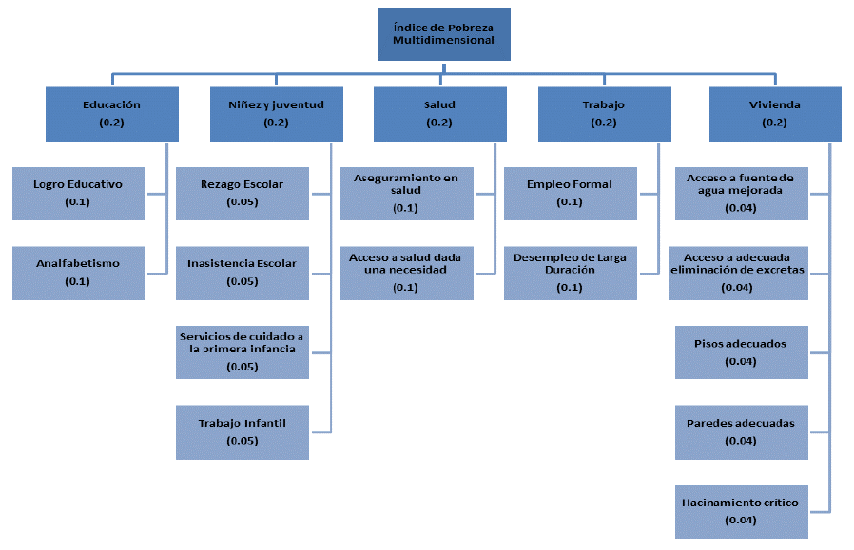

Gráfico 19
Gráfico 19 Índice de Pobreza Multidimensional (IPM) según sexo de la población. Total nacional. 2012-2020
 | 2012 | 2013 | 2014 | 2015 | 2016 | 2017 | 2018 | 2019 | 2020
Hombre | 26.9 | 24.9 | 22.2 | 20.5 | 18.1 |  | 19.6 | 17.9 | 18.3
Mujer | 26.1 | 23.8 | 21.0 | 19.2 | 17.2 |  | 18.7 | 17.1 | 17.9
Brecha (M-H) | -0.8 | -1.1 | -1.2 | -1.3 | -0.9 |  | -0.9 | -0.8 | -0.4

 | Hombre | Mujer | Brecha (M-H)
2012 | 26.9 | 26.1 | -0.8
2013 | 24.9 | 23.8 | -1.1
2014 | 22.2 | 21.0 | -1.2
2015 | 20.5 | 19.2 | -1.3
2016 | 18.1 | 17.2 | -0.9
2017
2018 | 19.6 | 18.7 | -0.9
2019 | 17.9 | 17.1 | -0.8
2020 | 18.3 | 17.9 | -0.4

Gráfico 20
Gráfico 20 Índice de Pobreza Multidimensional (IPM) según sexo de la población. Principales dominios. 2019-2020
 |  | Hombre | Mujer
Nacional | 2019 | 17.9 | 17.1
 | 2020 | 18.3 | 17.9
Cabeceras | 2019 | 12.4 | 12.3
 | 2020 | 12.3 | 12.6
Centros poblados y rural disperso | 2019 | 34.7 | 34.3
 | 2020 | 36.9 | 37.3

Gráfico 21
 | IMP Total 2019 Vs 2020 |  | x |  | 2020** |  | 2019**
14.9 | 15.7 | 0.0 | 0.0 | 18.1 | 0.0 | 0.0 | 17.5
14.1 | 14.9 | 2.4 | 2.4 | 18.1 | 2.4 | 2.4 | 17.5
7.5 | 7.1 | 4.9 | 4.9 | 18.1 | 4.9 | 4.9 | 17.5
28.1 | 26.9 | 7.3 | 7.3 | 18.1 | 7.3 | 7.3 | 17.5
11.7 | 12.8 | 9.7 | 9.7 | 18.1 | 9.7 | 9.7 | 17.5
14.5 | 14.3 | 12.1 | 12.1 | 18.1 | 12.1 | 12.1 | 17.5
26.1 | 25.7 | 14.6 | 14.6 | 18.1 | 14.6 | 14.6 | 17.5
28.2 | 24.0 | 17.0 | 17.0 | 18.1 | 17.0 | 17.0 | 17.5
27.2 | 25.5 | 19.4 | 19.4 | 18.1 | 19.4 | 19.4 | 17.5
31.8 | 34.7 | 21.8 | 21.8 | 18.1 | 21.8 | 21.8 | 17.5
11.4 | 12.3 | 24.3 | 24.3 | 18.1 | 24.3 | 24.3 | 17.5
49.0 | 42.3 | 26.7 | 26.7 | 18.1 | 26.7 | 26.7 | 17.5
23.4 | 18.3 | 29.1 | 29.1 | 18.1 | 29.1 | 29.1 | 17.5
51.7 | 48.8 | 31.5 | 31.5 | 18.1 | 31.5 | 31.5 | 17.5
33.4 | 31.6 | 34.0 | 34.0 | 18.1 | 34.0 | 34.0 | 17.5
14.1 | 19.1 | 36.4 | 36.4 | 18.1 | 36.4 | 36.4 | 17.5
27.3 | 23.2 | 38.8 | 38.8 | 18.1 | 38.8 | 38.8 | 17.5
26.1 | 24.2 | 41.3 | 41.3 | 18.1 | 41.3 | 41.3 | 17.5
12.9 | 10.2 | 43.7 | 43.7 | 18.1 | 43.7 | 43.7 | 17.5
13.1 | 11.1 | 46.1 | 46.1 | 18.1 | 46.1 | 46.1 | 17.5
12.5 | 12.4 | 48.5 | 48.5 | 18.1 | 48.5 | 48.5 | 17.5
38.1 | 33.3 | 51.0 | 51.0 | 18.1 | 51.0 | 51.0 | 17.5
19.0 | 15.2 | 53.4 | 53.4 | 18.1 | 53.4 | 53.4 | 17.5
11.1 | 10.8 | 55.8 | 55.8 | 18.1 | 55.8 | 55.8 | 17.5
26.1 | 23.3 | 58.2 | 58.2 | 18.1 | 58.2 | 58.2 | 17.5
19.6 | 18.3 | 60.7 | 60.7 | 18.1 | 60.7 | 60.7 | 17.5
27.8 | 25.4 | 63.1 | 63.1 | 18.1 | 63.1 | 63.1 | 17.5
11.9 | 8.2 | 65.5 | 65.5 | 18.1 | 65.5 | 65.5 | 17.5
39.0 | 35.6 | 67.9 | 67.9 | 18.1 | 67.9 | 67.9 | 17.5
65.9 | 67.0 | 70.4 | 70.4 | 18.1 | 70.4 | 70.4 | 17.5
34.6 | 30.9 | 72.8 | 72.8 | 18.1 | 72.8 | 72.8 | 17.5
65.6 | 66.5 | 75.2 | 75.2 | 18.1 | 75.2 | 75.2 | 17.5
75.6 | 72.2 | 77.6 | 77.6 | 18.1 | 77.6 | 77.6 | 17.5
18.1 | 17.5 | 80.1 | 80.1 | 18.1 | 80.1 | 80.1 | 17.5
 |  |  | Gráfico 21. Índice de Pobreza Multidimensional (IPM) en 2020 respecto al Índice de Pobreza Multidimensional (IPM) en 2019. Departamentos
2020**
18.1 | 6.7 | Chocó
18.1 | 5.1 | Huila
18.1 | 4.8 | Sucre
18.1 | 4.2 | Cauca
18.1 | 4.1 | Nariño
18.1 | 3.8 | Tolima
18.1 | 3.7 | Guaviare
18.1 | 3.7 | San Andrés
18.1 | 3.4 | Amazonas
18.1 | 3.4 | Vichada
18.1 | 2.9 | La Guajira
18.1 | 2.8 | Arauca
18.1 | 2.7 | Quindío
18.1 | 2.4 | Putumayo
18.1 | 2.0 | Risaralda
18.1 | 1.9 | Norte de Santander
18.1 | 1.8 | Magdalena
18.1 | 1.7 | Cesar
18.1 | 1.3 | Casanare
18.1 | 1.2 | Bolívar
18.1 | 0.6 | Total nacional
18.1 | 0.4 | Caquetá
18.1 | 0.4 | Bogotá D.C.
18.1 | 0.3 | Valle del Cauca
18.1 | 0.2 | Caldas
18.1 | 0.1 | Santander
18.1 | -0.8 | Antioquia
18.1 | -0.8 | Atlántico
18.1 | -0.9 | Cundinamarca
18.1 | -0.9 | Vaupés
18.1 | -1.1 | Guainía
18.1 | -1.1 | Boyacá
18.1 | -2.9 | Córdoba
18.1 | -5.0 | Meta
 | 11.7
...
 |  |  | Gráfico 21. Índice de Pobreza Multidimensional (IPM) en 2020 respecto al Índice de Pobreza Multidimensional (IPM) en 2019. Departamentos
IPM** | Brecha**
18.1 | -0.4
...

Gráfico 22
Gráfico 22 Índice de Pobreza Multidimensional (IPM), brecha de género en el IPM, IPM en hombres y mujeres. Departamentos. 2020
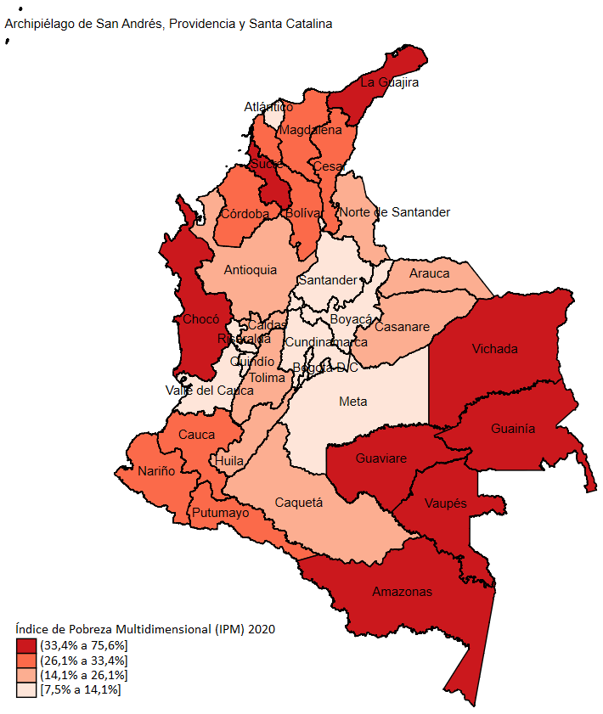
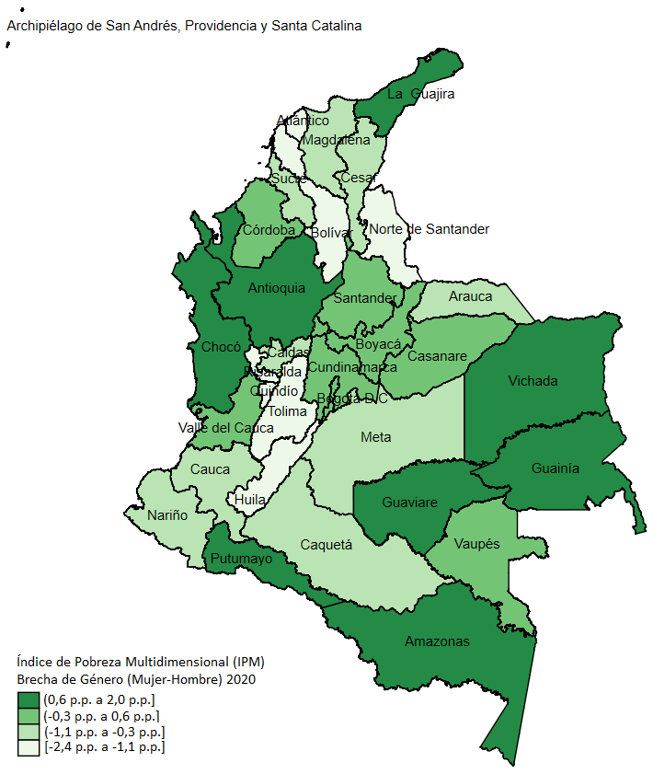

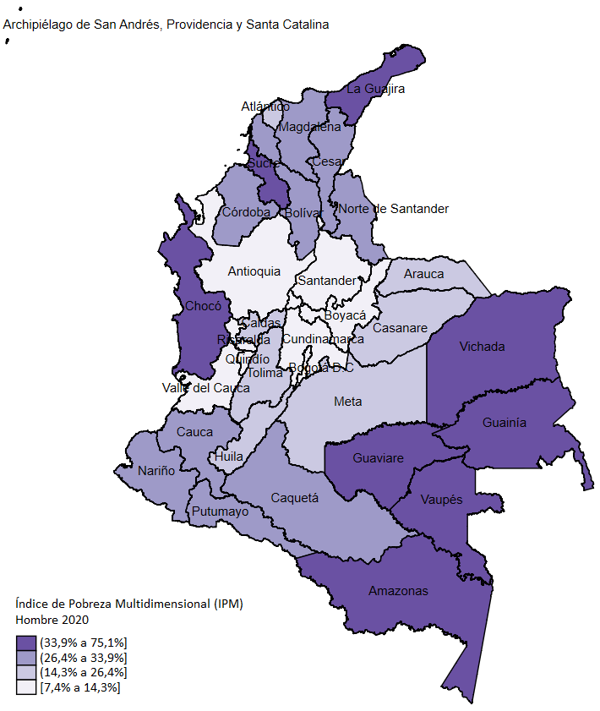
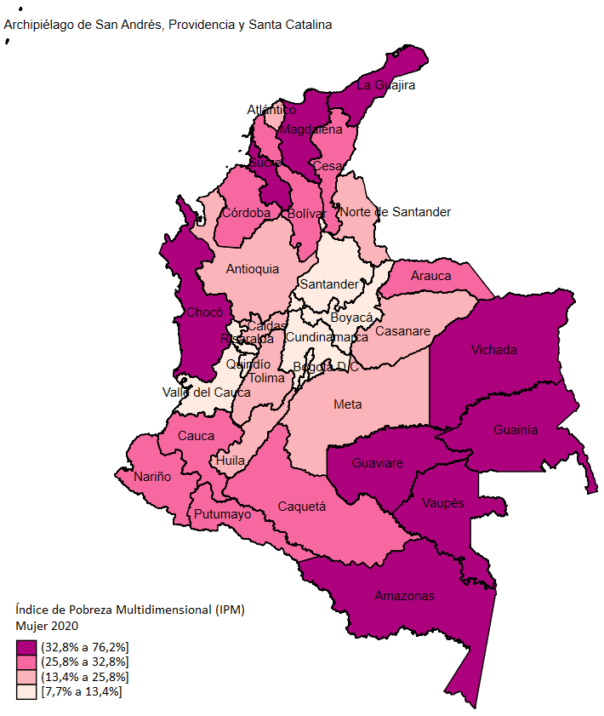

Gráfico 23
 |  |  |  |  | Gráfico 23 Índice de Pobreza Multidimensional (IPM) en mujeres respecto al Índice de Pobreza Multidimensional (IPM) en hombres. Departamentos. 2020
...
 | IPM Mujer vs IPM Hombre 2020 |  | Mujer** |  | x |  | Hombre**
39.6 | 38.5 | 17.9 | 0.0 | 0.0 | 0.0 | 0.0 | 18.3
15.4 | 14.3 | 17.9 | 2.4 | 2.4 | 2.4 | 2.4 | 18.3
25.8 | 26.3 | 17.9 | 4.9 | 4.9 | 4.9 | 4.9 | 18.3
13.4 | 14.9 | 17.9 | 7.3 | 7.3 | 7.3 | 7.3 | 18.3
7.7 | 7.4 | 17.9 | 9.7 | 9.7 | 9.7 | 9.7 | 18.3
27.3 | 28.9 | 17.9 | 12.1 | 12.1 | 12.1 | 12.1 | 18.3
11.7 | 11.6 | 17.9 | 14.6 | 14.6 | 14.6 | 14.6 | 18.3
14.0 | 15.1 | 17.9 | 17.0 | 17.0 | 17.0 | 17.0 | 18.3
25.8 | 26.4 | 17.9 | 19.4 | 19.4 | 19.4 | 19.4 | 18.3
19.8 | 19.3 | 17.9 | 21.8 | 21.8 | 21.8 | 21.8 | 18.3
27.7 | 28.7 | 17.9 | 24.3 | 24.3 | 24.3 | 24.3 | 18.3
26.8 | 27.6 | 17.9 | 26.7 | 26.7 | 26.7 | 26.7 | 18.3
49.6 | 48.5 | 17.9 | 29.1 | 29.1 | 29.1 | 29.1 | 18.3
31.7 | 31.9 | 17.9 | 31.5 | 31.5 | 31.5 | 31.5 | 18.3
11.5 | 11.2 | 17.9 | 34.0 | 34.0 | 34.0 | 34.0 | 18.3
66.9 | 64.9 | 17.9 | 36.4 | 36.4 | 36.4 | 36.4 | 18.3
35.1 | 34.2 | 17.9 | 38.8 | 38.8 | 38.8 | 38.8 | 18.3
22.2 | 24.6 | 17.9 | 41.3 | 41.3 | 41.3 | 41.3 | 18.3
52.3 | 51.1 | 17.9 | 43.7 | 43.7 | 43.7 | 43.7 | 18.3
32.8 | 33.9 | 17.9 | 46.1 | 46.1 | 46.1 | 46.1 | 18.3
13.8 | 14.4 | 17.9 | 48.5 | 48.5 | 48.5 | 48.5 | 18.3
27.1 | 27.5 | 17.9 | 51.0 | 51.0 | 51.0 | 51.0 | 18.3
25.5 | 26.7 | 17.9 | 53.4 | 53.4 | 53.4 | 53.4 | 18.3
28.3 | 27.3 | 17.9 | 55.8 | 55.8 | 55.8 | 55.8 | 18.3
12.0 | 14.0 | 17.9 | 58.2 | 58.2 | 58.2 | 58.2 | 18.3
12.4 | 13.9 | 17.9 | 60.7 | 60.7 | 60.7 | 60.7 | 18.3
12.2 | 11.6 | 17.9 | 63.1 | 63.1 | 63.1 | 63.1 | 18.3
12.6 | 12.4 | 17.9 | 65.5 | 65.5 | 65.5 | 65.5 | 18.3
37.7 | 38.5 | 17.9 | 67.9 | 67.9 | 67.9 | 67.9 | 18.3
18.3 | 19.6 | 17.9 | 70.4 | 70.4 | 70.4 | 70.4 | 18.3
17.9 | 18.3 | 17.9 | 72.8 | 72.8 | 72.8 | 72.8 | 18.3
11.2 | 11.0 | 17.9 | 75.2 | 75.2 | 75.2 | 75.2 | 18.3
65.4 | 65.7 | 17.9 | 77.6 | 77.6 | 77.6 | 77.6 | 18.3
76.2 | 75.1 | 17.9 | 80.1 | 80.1 | 80.1 | 80.1 | 18.3
...
Mujer** | Hombre** |  | Hombre | Mujer
17.9 | 18.3 | Vichada | 75.1 | 76.2
17.9 | 18.3 | Guainía | 64.9 | 66.9
17.9 | 18.3 | Vaupés | 65.7 | 65.4
17.9 | 18.3 | La Guajira | 51.1 | 52.3
17.9 | 18.3 | Chocó | 48.5 | 49.6
17.9 | 18.3 | Amazonas | 38.5 | 39.6
17.9 | 18.3 | Sucre | 38.5 | 37.7
17.9 | 18.3 | Guaviare | 34.2 | 35.1
17.9 | 18.3 | Magdalena | 33.9 | 32.8
17.9 | 18.3 | Córdoba | 31.9 | 31.7
17.9 | 18.3 | Putumayo | 27.3 | 28.3
17.9 | 18.3 | Cauca | 28.7 | 27.7
17.9 | 18.3 | Bolívar | 28.9 | 27.3
17.9 | 18.3 | Nariño | 27.5 | 27.1
17.9 | 18.3 | Cesar | 27.6 | 26.8
17.9 | 18.3 | Arauca | 26.3 | 25.8
17.9 | 18.3 | Caquetá | 26.4 | 25.8
17.9 | 18.3 | Norte de Santander | 26.7 | 25.5
17.9 | 18.3 | Huila | 24.6 | 22.2
17.9 | 18.3 | Casanare | 19.3 | 19.8
17.9 | 18.3 | Tolima | 19.6 | 18.3
17.9 | 18.3 | Total Nacional | 18.3 | 17.9
17.9 | 18.3 | Antioquia | 14.3 | 15.4
17.9 | 18.3 | Caldas | 15.1 | 14
17.9 | 18.3 | Meta | 14.4 | 13.8
17.9 | 18.3 | Atlántico | 14.9 | 13.4
17.9 | 18.3 | Santander | 12.4 | 12.6
17.9 | 18.3 | Risaralda | 13.9 | 12.4
17.9 | 18.3 | San Andrés | 11.6 | 12.2
17.9 | 18.3 | Quindío | 14 | 12
17.9 | 18.3 | Boyacá | 11.6 | 11.7
17.9 | 18.3 | Cundinamarca | 11.2 | 11.5
17.9 | 18.3 | Valle del Cauca | 11 | 11.2
17.9 | 18.3 | Bogotá D.C. | 7.4 | 7.7
 |  |  | 67.7 | 68.5

Gráfico 24
Gráfico 24 Brecha de género en el IPM e IPM en mujeres. Departamentos. 2020

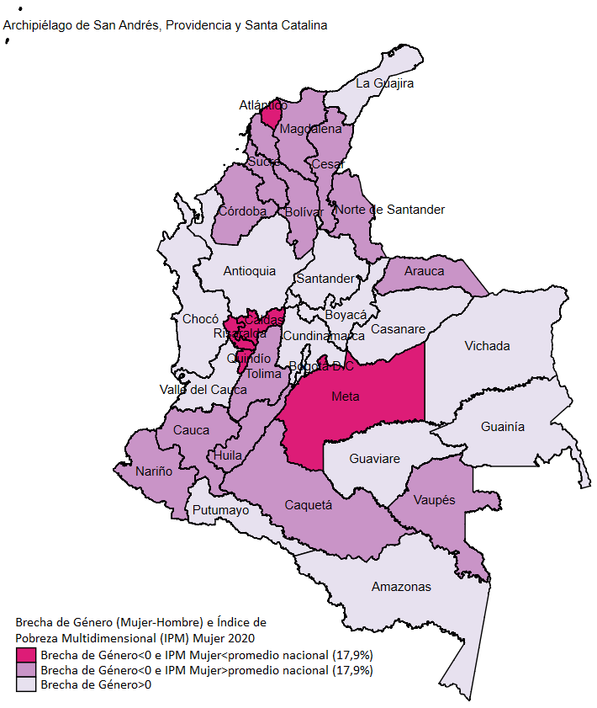

Gráfico 25
Gráfico 25. Índice de Pobreza Multidimensional (IPM) según sexo de la persona jefa del hogar. Total nacional. 2012-2020
 | 2012 | 2013 | 2014 | 2015 | 2016 | 2017 | 2018 | 2019 | 2020
Hombre | 24.9 | 23.0 | 20.6 | 19.2 | 17.5 |  | 18.1 | 16.6 | 17.2
Mujer | 30.0 | 27.0 | 23.6 | 21.0 | 17.9 |  | 21.0 | 18.9 | 19.6
Brecha (M-H) | 5.1 | 4.0 | 3.0 | 1.8 | 0.4 |  | 2.9 | 2.3 | 2.4

 | Hombre | Mujer | Brecha (M-H)
2012 | 24.9 | 30.0 | 5.1
2013 | 23.0 | 27.0 | 4.0
2014 | 20.6 | 23.6 | 3.0
2015 | 19.2 | 21.0 | 1.8
2016 | 17.5 | 17.9 | 0.4
2017
2018 | 18.1 | 21.0 | 2.9
2019 | 16.6 | 18.9 | 2.3
2020 | 17.2 | 19.6 | 2.4

Gráfico 26
 |  |  |  | Gráfico 26 Índice de Pobreza Multidimensional (IPM) según sexo de la persona jefa del hogar. Principales dominios. 2019-2020

 |  | Hombre | Mujer
Nacional | 2019 | 16.6 | 18.9
 | 2020 | 17.2 | 19.6
Cabeceras | 2019 | 10.6 | 14.8
 | 2020 | 10.5 | 15.2
Centros poblados y rural disperso | 2019 | 33.0 | 38.8
 | 2020 | 35.9 | 39.9

Gráfico 27
...
 |  |  |  |  |  | Gráfico 27. Índice de Pobreza Multidimensional (IPM) en hogares con jefatura femenina respecto al Índice de Pobreza Multidimensional (IPM) en hogares con jefatura masculina. Departamental. 2020
2020
Hombre | Mujer | X | Hombre* | Mujer*
41.3 | 34.0 | 0 | 17.2 | 19.6 | -7.3
12.9 | 17.8 | 2.4 | 17.2 | 19.6 | 4.9
23.1 | 29.3 | 4.9 | 17.2 | 19.6 | 6.2
12.5 | 16.6 | 7.3 | 17.2 | 19.6 | 4.1
6.0 | 9.8 | 9.7 | 17.2 | 19.6 | 3.8
26.7 | 30.3 | 12.1 | 17.2 | 19.6 | 3.6
11.2 | 12.6 | 14.6 | 17.2 | 19.6 | 1.4
14.3 | 14.8 | 17.0 | 17.2 | 19.6 | 0.5
27.0 | 24.3 | 19.4 | 17.2 | 19.6 | -2.7
17.7 | 23.3 | 21.8 | 17.2 | 19.6 | 5.6
29.4 | 26.1 | 24.3 | 17.2 | 19.6 | -3.3
25.9 | 29.3 | 26.7 | 17.2 | 19.6 | 3.4
49.9 | 48.0 | 29.1 | 17.2 | 19.6 | -1.9
31.2 | 32.9 | 31.5 | 17.2 | 19.6 | 1.7
10.8 | 12.3 | 34.0 | 17.2 | 19.6 | 1.5
68.5 | 58.7 | 36.4 | 17.2 | 19.6 | -9.8
36.2 | 31.2 | 38.8 | 17.2 | 19.6 | -5.0
24.4 | 21.1 | 41.3 | 17.2 | 19.6 | -3.3
51.2 | 52.2 | 43.7 | 17.2 | 19.6 | 1.0
32.5 | 35.0 | 46.1 | 17.2 | 19.6 | 2.5
13.9 | 14.5 | 48.5 | 17.2 | 19.6 | 0.6
25.7 | 30.5 | 51.0 | 17.2 | 19.6 | 4.8
24.2 | 29.1 | 53.4 | 17.2 | 19.6 | 4.9
26.6 | 30.0 | 55.8 | 17.2 | 19.6 | 3.4
12.6 | 13.4 | 58.2 | 17.2 | 19.6 | 0.8
13.0 | 13.3 | 60.7 | 17.2 | 19.6 | 0.3
11.5 | 12.4 | 63.1 | 17.2 | 19.6 | 0.9
12.2 | 13.0 | 65.5 | 17.2 | 19.6 | 0.8
36.4 | 41.2 | 67.9 | 17.2 | 19.6 | 4.8
19.5 | 18.0 | 70.4 | 17.2 | 19.6 | -1.5
17.2 | 19.6 | 72.8 | 17.2 | 19.6 | 2.4
10.3 | 12.4 | 75.2 | 17.2 | 19.6 | 2.1
69.4 | 47.4 | 77.6 | 17.2 | 19.6 | -22.0
76.3 | 73.9 | 80.1 | 17.2 | 19.6 | -2.4
70.3 | 64.1

Gráfico 28
Gráfico 28 Índice de Pobreza Multidimensional (IPM) según sexo de la persona jefe del hogar, brecha de género en el IPM, IPM cuando la jefatura es femenina y masculina. Departamentos. 2020

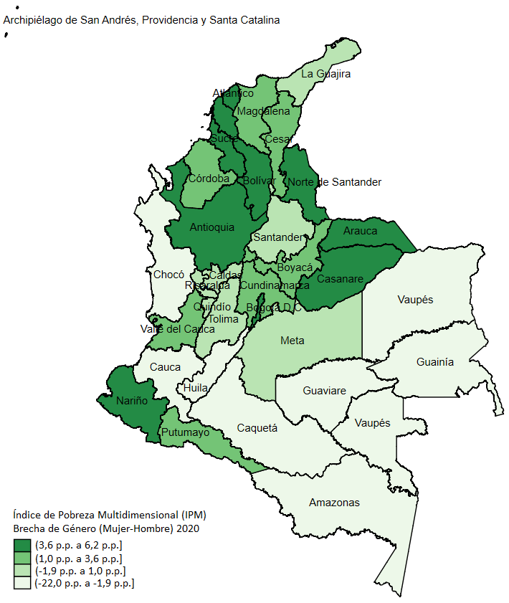

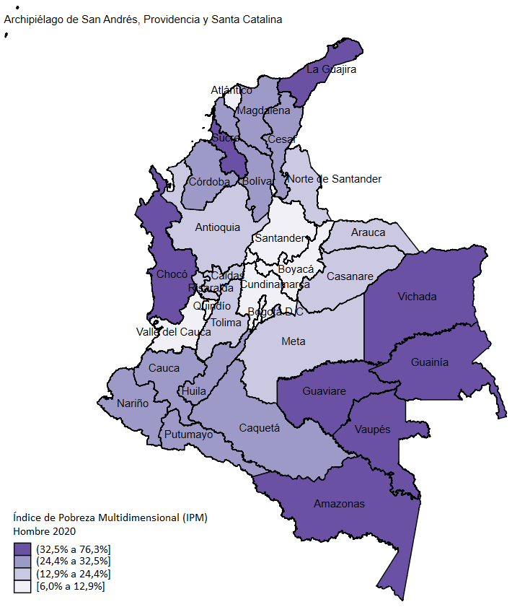
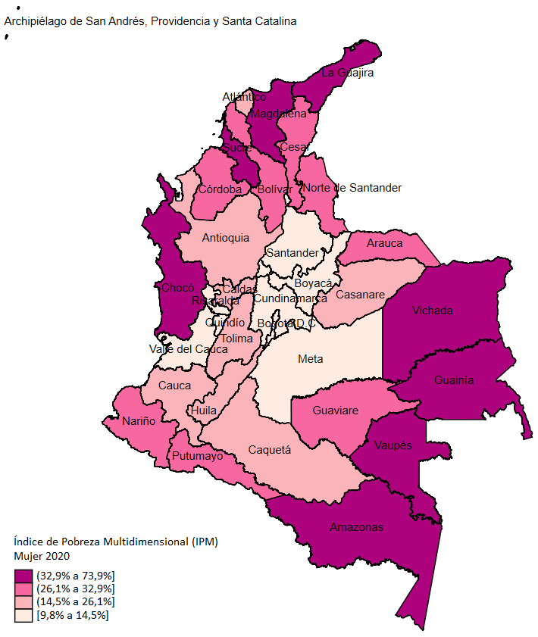

Gráfico 29
Gráfico 29 Brecha de género en el IPM e IPM de personas en hogares con jefatura femenina. Departamentos. 2020

